Бланк заявки
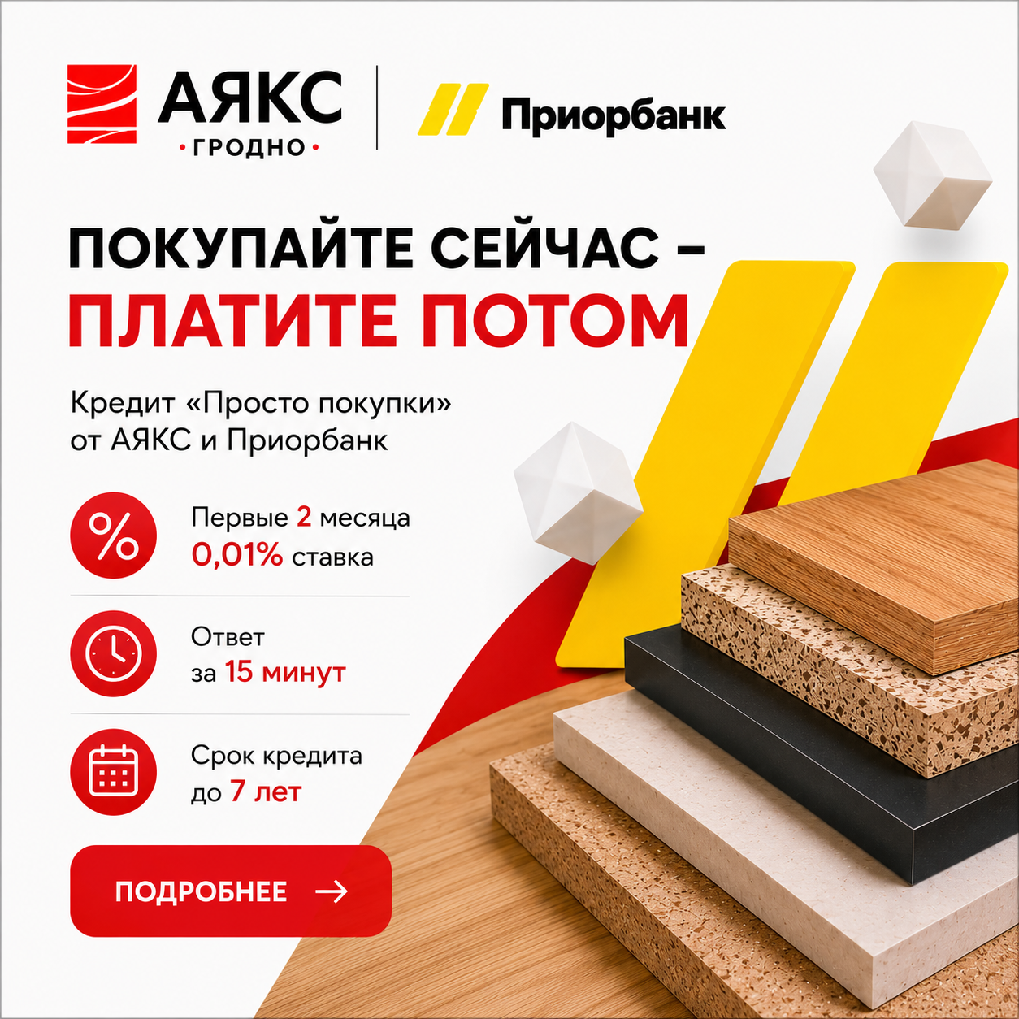

Заявка на услугу распила оформляется отдельным бланком на каждый материал, декор и толщину!

Клиент:
УНП:
Адрес доставки:

Тел.:
E-mail:

Обратите внимание на расположение X1 и X2! |  |  |  |  |  |  |  |  | Выберите один вариант прямолинейной оклейки:

 |  |  |  |  |  |  |  |  | Да/Нет | PUR - клей

 |  |  |  |  |  |  |  |  | Да/Нет | EVA - клей

 |  |  |  |  |  |  |  |  | Оформление при СРАЩИВАНИИ деталей: в графе "Примечание" указать какой декор с чем будет сращиваться. Итоговые размеры, толщину, кромление и количество готовых деталей указать в Бланке в соответствующих графах.

Размеры деталей должны быть указаны В ГОТОВОМ ВИДЕ (с учётом кромки)!
Направление рисунка декора идёт горизонтально по длинне 2800 (см. рис. выше)

Заказ:
Изделие: | Наименование изделия (Пример: шкаф, кухня, тумба и т.д.)
Спецификация на Наименование материала и декор (Пример: ЛДСП H3331 st10 Дуб Небраска натуральный)

 | Готовая деталь
Поз. | Длина | Ширина | Кол-во | Ориентация | Толщина | Материал | Паз | Обозначение[L1] | Обозначение[L2] | Обозначение[W1] | Обозначение[W2] | Примечание

